Hoja1
Módulo de Excel Avanzado I - Informes comparativos
Elementos calculados que facilitan la comparación de resultados periódicos dentro de las Tablas Dinámicas de Excel.
Actividad
1- Con los elementos del campo MES de la siguiente TABLA DINÁMICA, cree un primer ELEMENTO CALCULADO que sume los valores de enero y febrero. 2- De la misma manera, cree un segundo ELEMENTO CALCULADO que sume los valores de enero, febrero y marzo. 3- Por consiguiente, el tercer ELEMENTO CALCULADO debe sumar los valores de enero, febrero, marzo y abril. 4- Oculte los valores de febrero, marzo y abril, obtenga la diferencia de "2018 - 2017" y construya la gráfica de la imagen...

TABLA DINÁMICA |  |  | Imagen de la TABLA DINÁMICA con ELEMENTOS CALCULADOS en el campo MES.
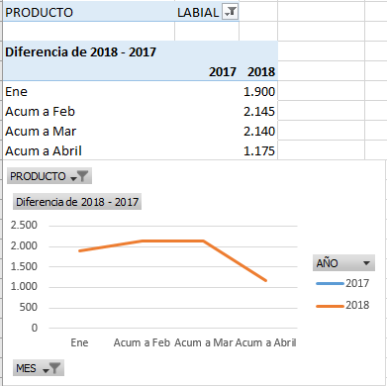
PRODUCTO | LABIAL

Suma de CANTIDAD
 | 2017 | 2018
Ene | 2,900 | 4,800
Feb | 2,080 | 2,325
Mar | 2,330 | 2,325
Abr | 3,215 | 2,250

